Sheet
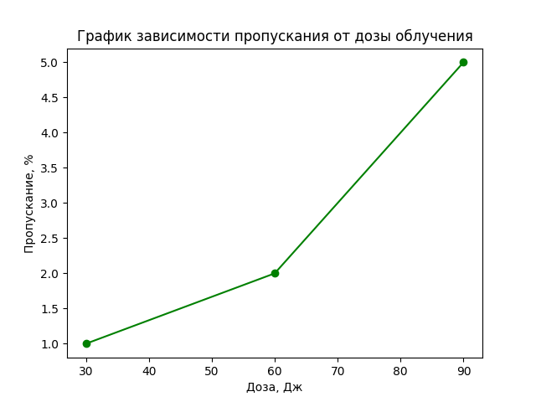
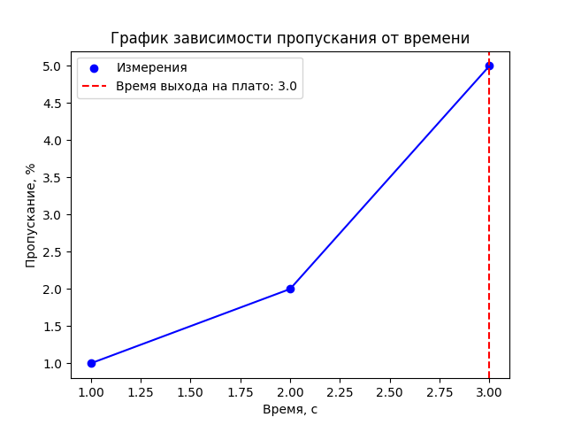
Полное время облучения, с | Пропускание, % | Полная доза облучение, Дж | Ширина пятна | Высота пятна | Плотность мощности матрицы | Длина волны | Время выхода на плато
1 | 1 | 30 | 3 | 5 | 2 | 1 | 3
2 | 2 | 60
5 | 3 | 90

